상품제안서
라테르 파스텔 루나텀블러 300ml | 상품코드: S06662

 |  |  |  |  |  |  | 02-713-8555 | www.synergygift.co.kr
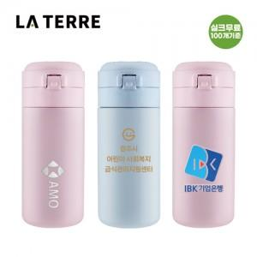

【상세/제작정보】

【인쇄/포장옵션】 | 실크, 레이저, 컬러필름전사 / 포장지포장

【공급단가】 | 수량 | 50~ | 100~ | 300~ | 1,000~ | 3,000~
*VAT별도 | 마카롱 핑크 | 5,880원 | 5,680원 | 5,380원 | 5,180원 | 5,080원
 | 마카롱 블루 | 5,880원 | 5,680원 | 5,380원 | 5,180원 | 5,080원

【상품 URL】 | https://www.synergygift.co.kr:443/src/goods_detail.php?gdno=20142

